Hoja1
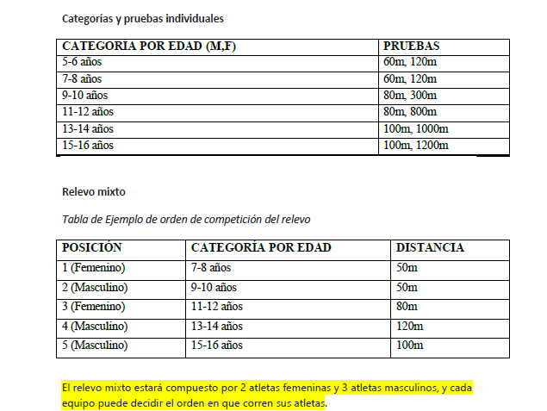
 |  | Equipo:
 |  | Delegado(s):
 |  | Persona que Inscribe:

Aguidom | Sexo | Apellidos | Nombres | Fec. Nacimiento | Cédula | Edad | Pruebas | Entrenador
1
2
3
4
5
6
7
8
9
10
11
12
13
14
15
16
17
18
19
20
21
22 |  |  |  |  |  |  |  |  | Relevo mixto
23 |  |  |  |  |  |  |  |  | 1(f) 7/8 años: 50 metros
24 |  |  |  |  |  |  |  |  | 2: (m) 9/10 años: 50 metros
25 |  |  |  |  |  |  |  |  | 3: (f) 11/12 años: 80 metros
26 |  |  |  |  |  |  |  |  | 4: (m) 13/14 años: 120
27 |  |  |  |  |  |  |  |  | 5: (m) 15/16 años: 100
28

 | Pago movil | Nro. De referencia del pago | Efectivo |  |  |  | Nota: si va a pagar en efectivo coloque el monto total
 | "0191"
 | 0426-9599-721
 | 30.054.068

